MI28
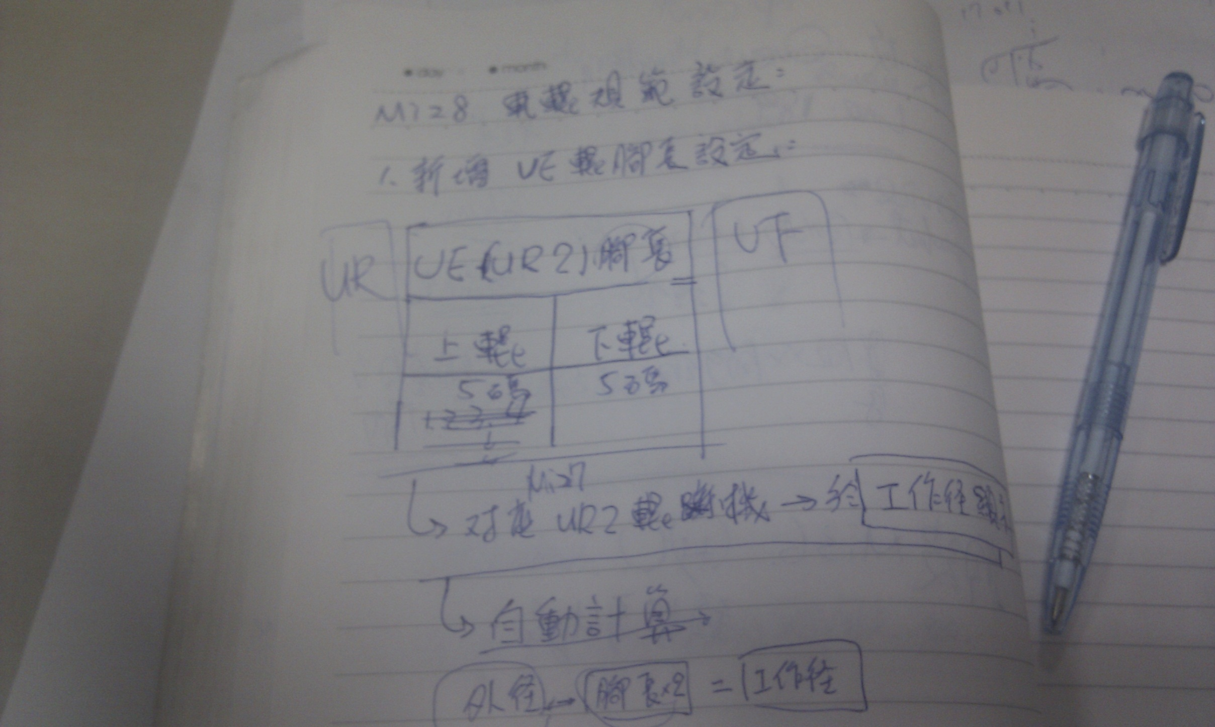

重新啟動單一支task
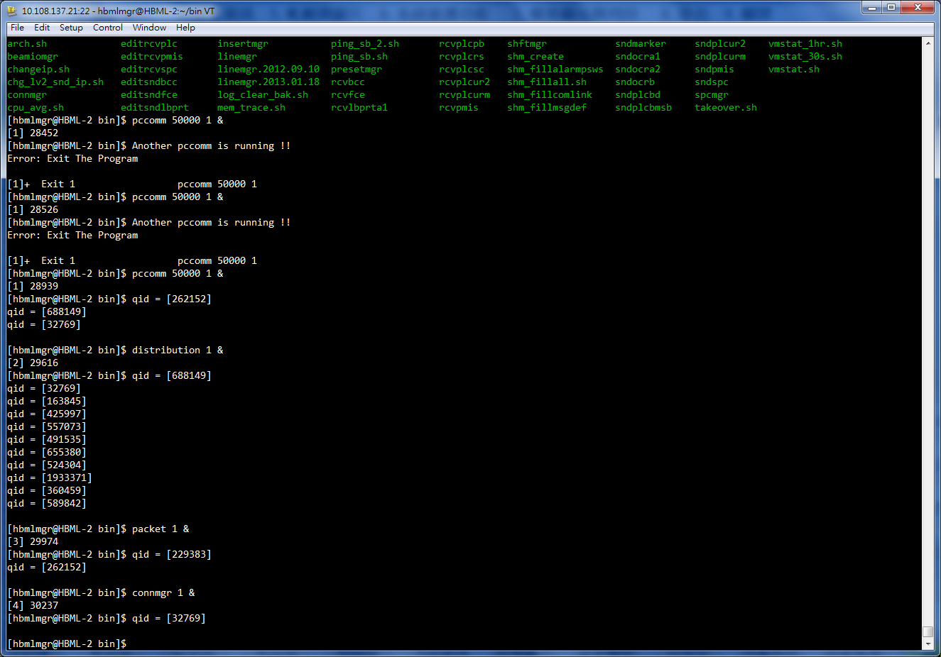

工作表3
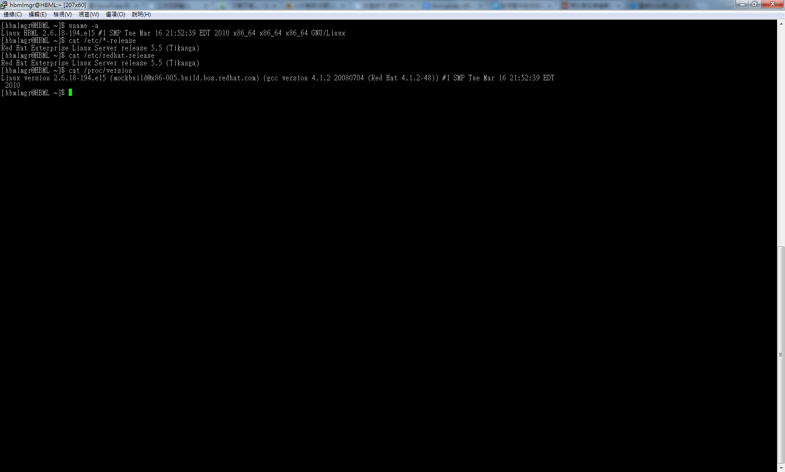

ls | xargs rm -rf (列出目錄所有檔案後執行刪除 此動作為連續執行)

